Schaubild A1.1-5
Schaubild A1.1-5: Regionale Anteile der im Nachvermittlungsgeschäft (Oktober bis Dezember) in eine Berufsausbildungsstelle eingemündeten Bewerber/-innen
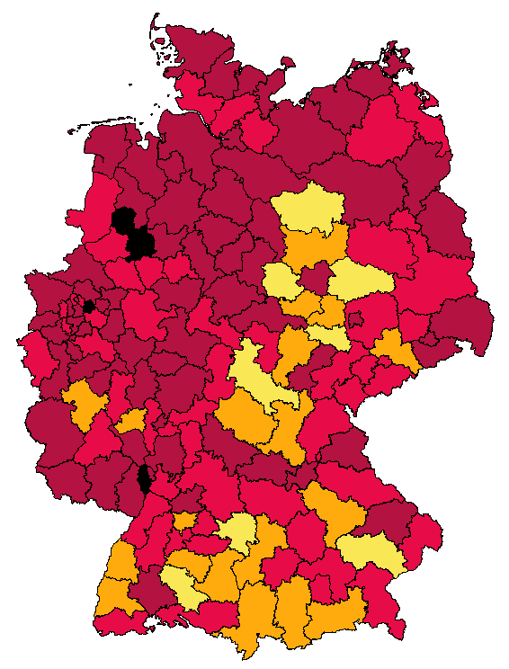

Legende | bis u. 5% | 5% | 10% bis u. 15% | 15% bis u. 20% | 20% und mehr | Insgesamt
 |  | bis u. 10%
Zahl der Regionen | 3 | 70 | 54 | 19 | 8 | 154
Quelle: Bundesagentur für Arbeit (2015a, Tabelle 4.2); Berechnungen des Bundesinstituts für Berufsbildung

